docker host and list node
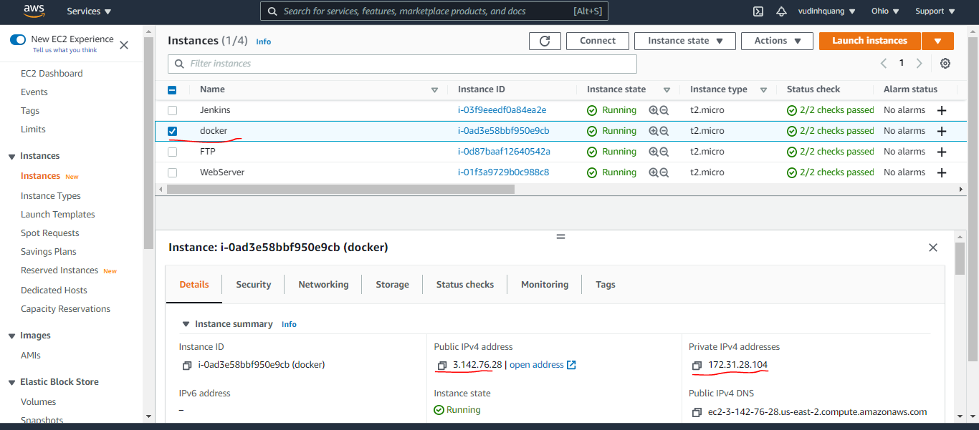
List all node
 | sudo docker node ls

docker host

install nodejs on docker host
Add NodeSource yum repository
 | curl -sL https://rpm.nodesource.com/setup_10.x | sudo bash -
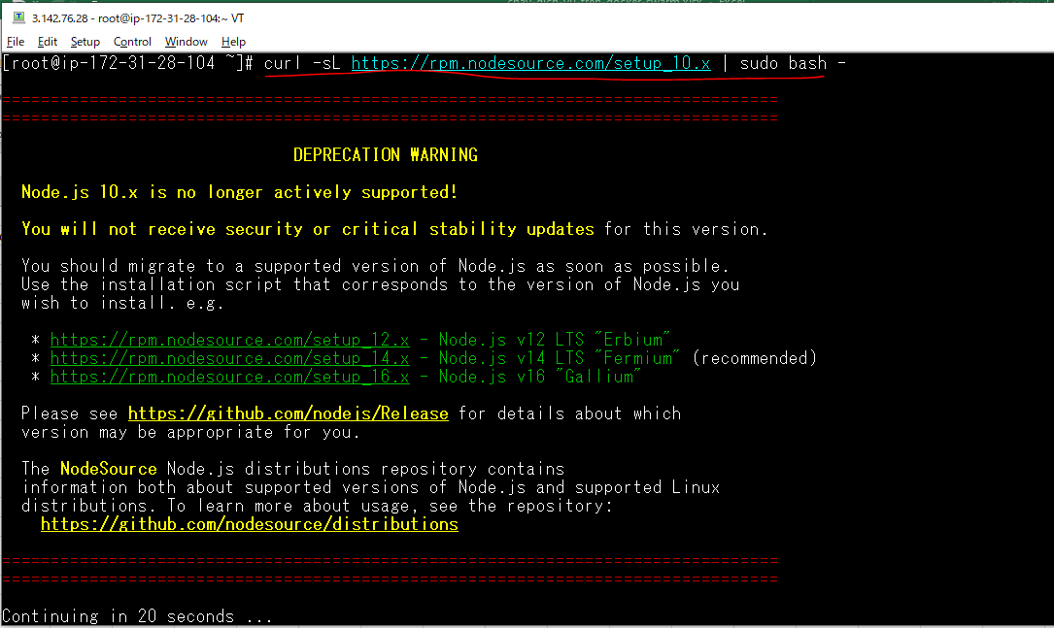

Install Node.js and npm
 | sudo yum install nodejs
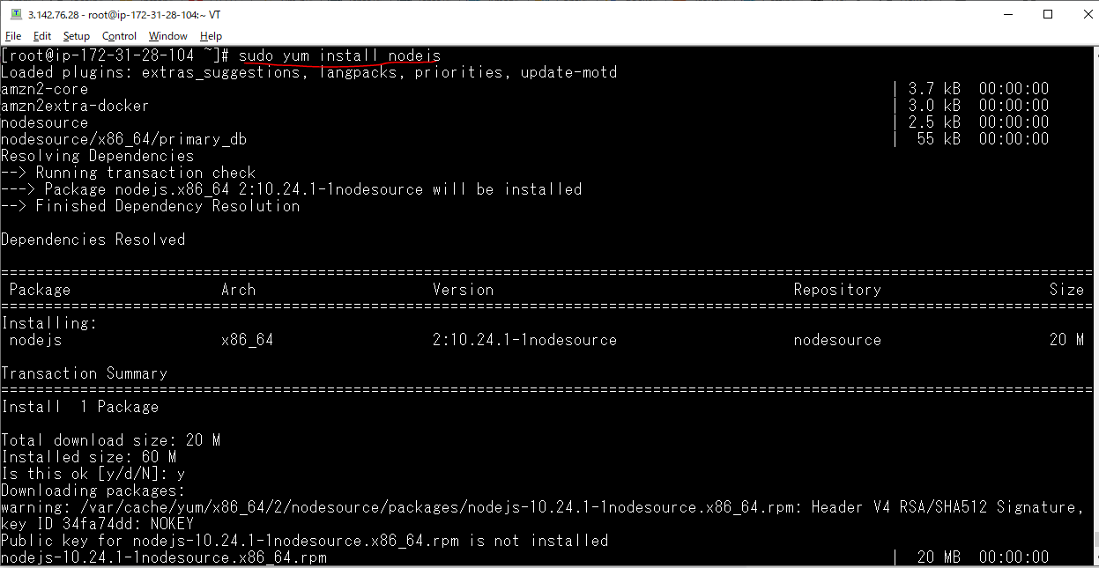

Verify the Node.js and npm Installation
 | node --version

 | npm --version

Open Port 8085 on docker host
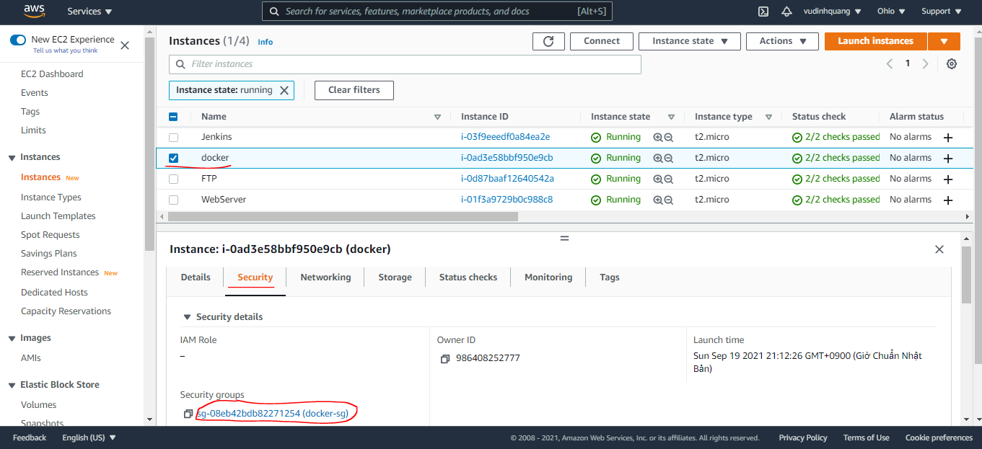

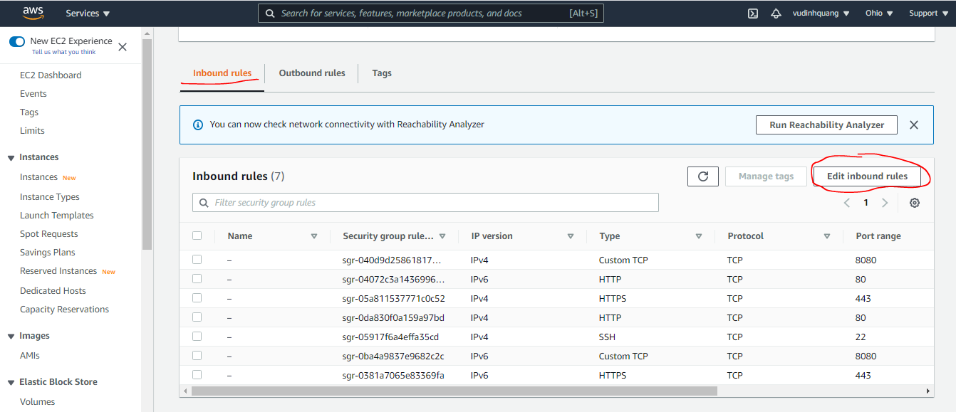

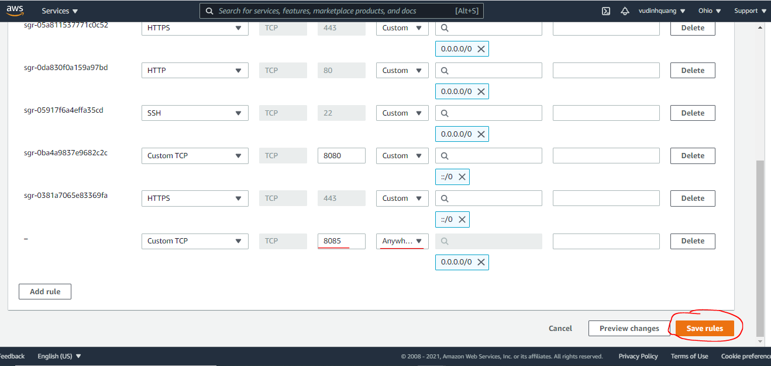

Create nodejs app
Install system-sleep
 | npm install system-sleep
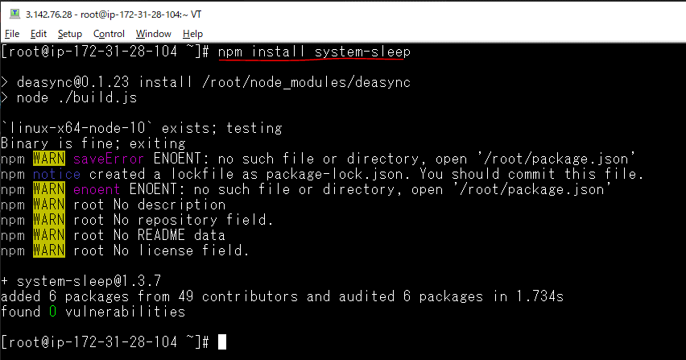

 | mkdir node
 | vi node/app.js
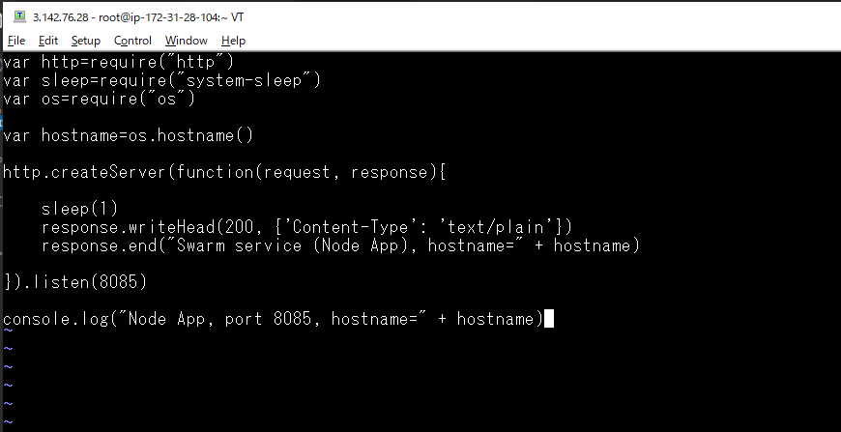

Chạy ứng dụng
 | node node/app.js

 |  | docker host Private IP: 172.31.28.104

Check browser
 |  | docker host Public IP: 3.142.76.28

Đóng gói nodejs app(Dockerfile)
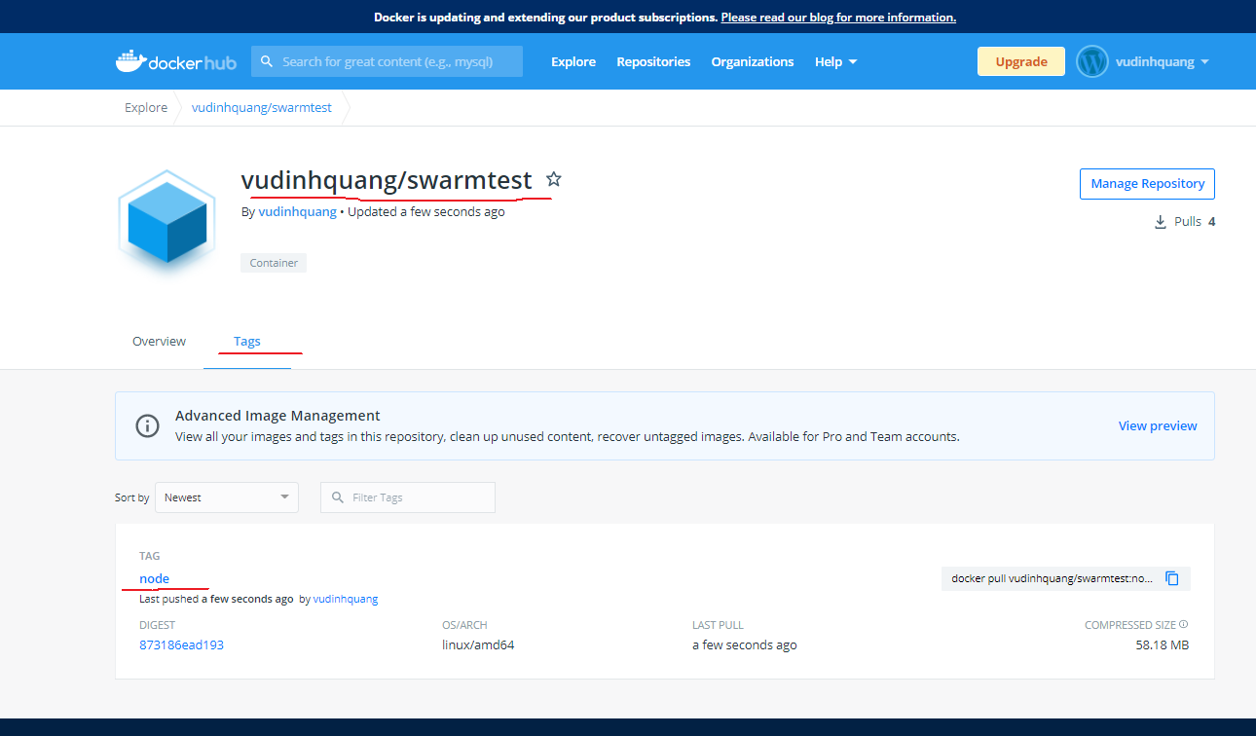
Create Dockerfile file
 | cd node
 | vi Dockerfile

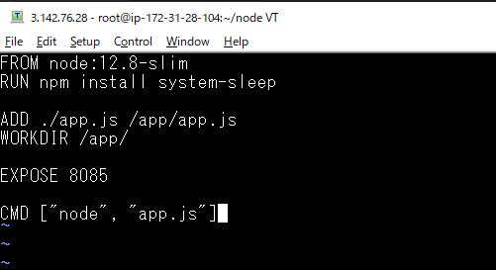

Build image
 | docker build -t vudinhquang/swarmtest:node -f Dockerfile .
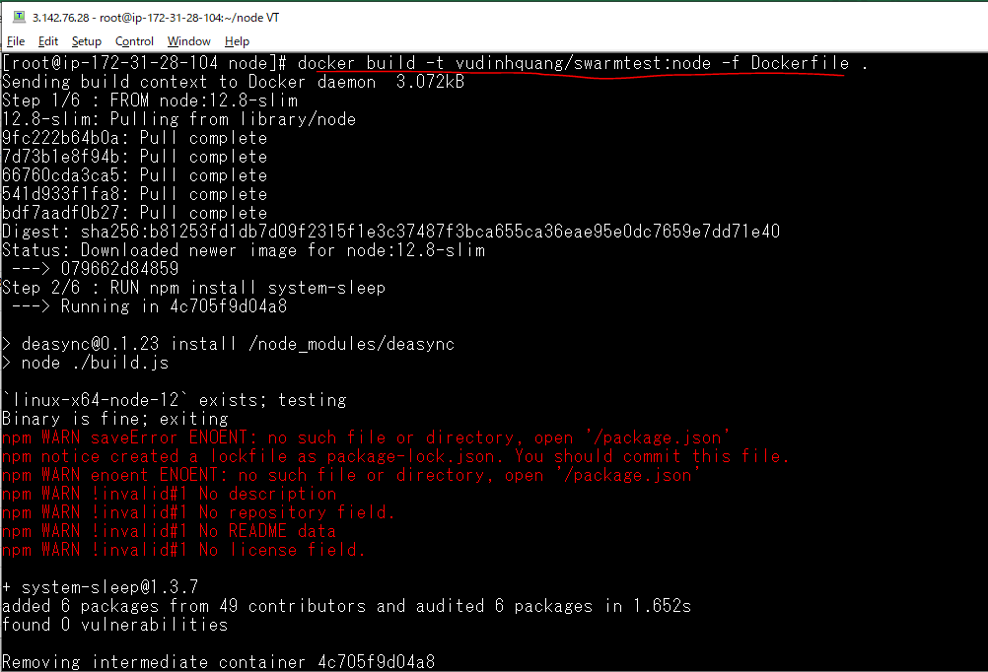

 | docker image ls

Run to test created image

Login in docker on docker host

Push to dockerhub

Check pushed on dockerhub

install php on docker host
Confirm that the amazon-linux-extras package is installed
 | which amazon-linux-extras

Confirm that PHP 7.x topic is available in our AWS EC2 machine
 | amazon-linux-extras | grep php
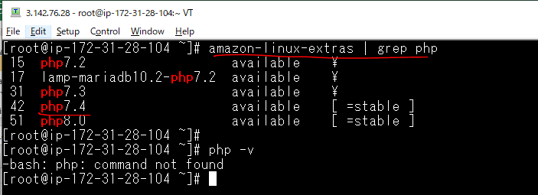

enable php7.4
 | amazon-linux-extras enable php7.4
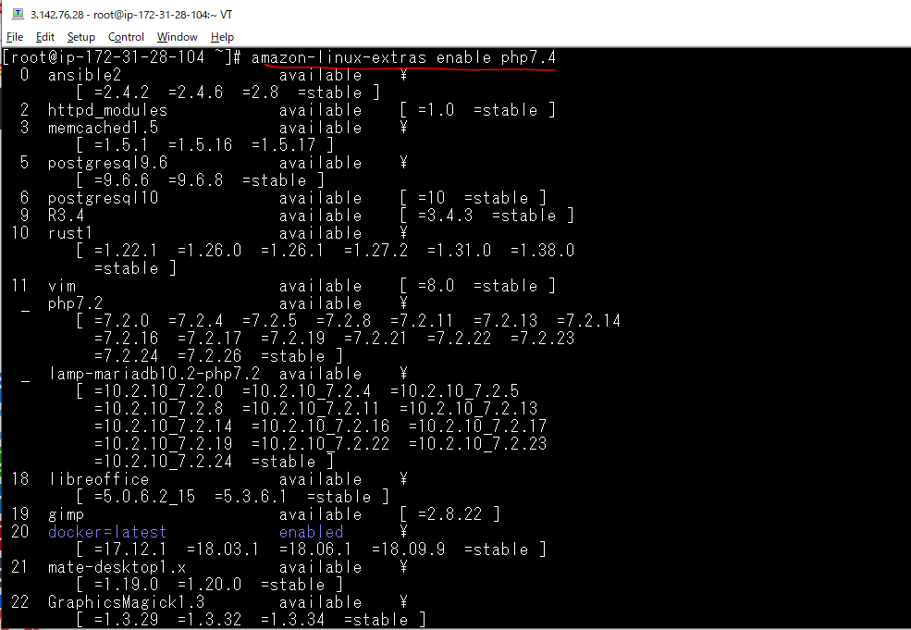

install PHP packages from the repository.
 | yum clean metadata

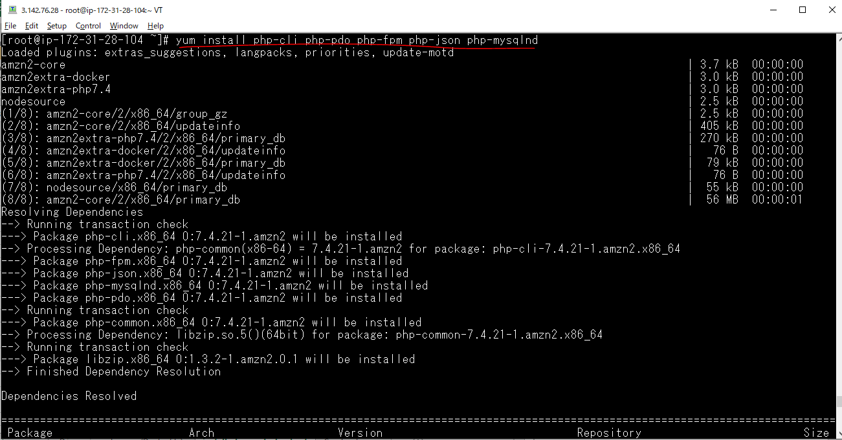
 | yum install php-cli php-pdo php-fpm php-json php-mysqlnd

Check default PHP version
 | php -v

Đóng gói php app(Dockerfile)
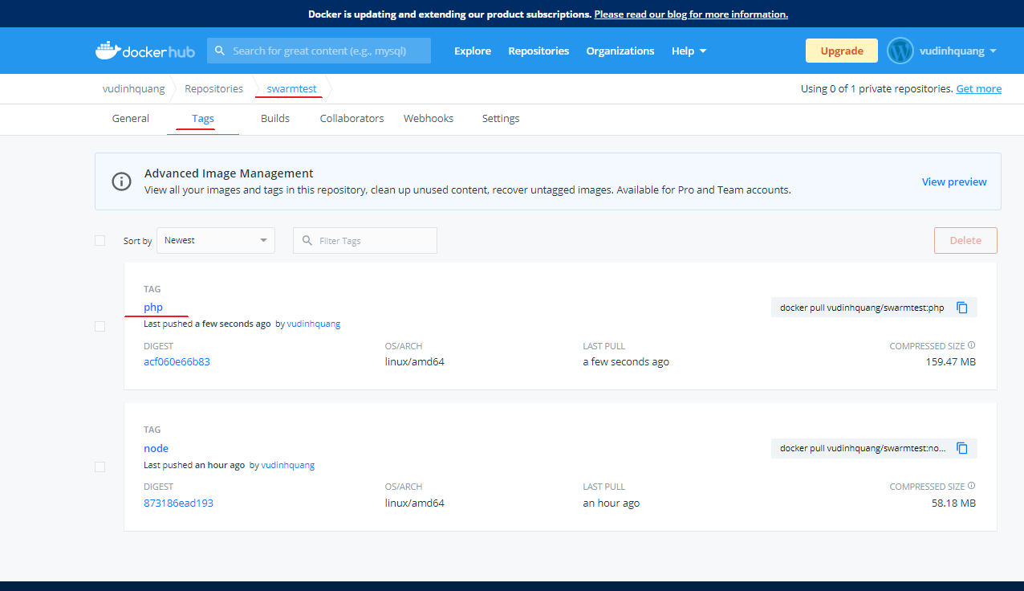
Create Dockerfile file
 | vi Dockerfile
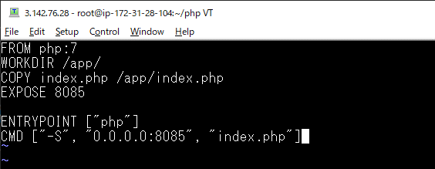

Build image
 | docker build -t vudinhquang/swarmtest:php -f Dockerfile .
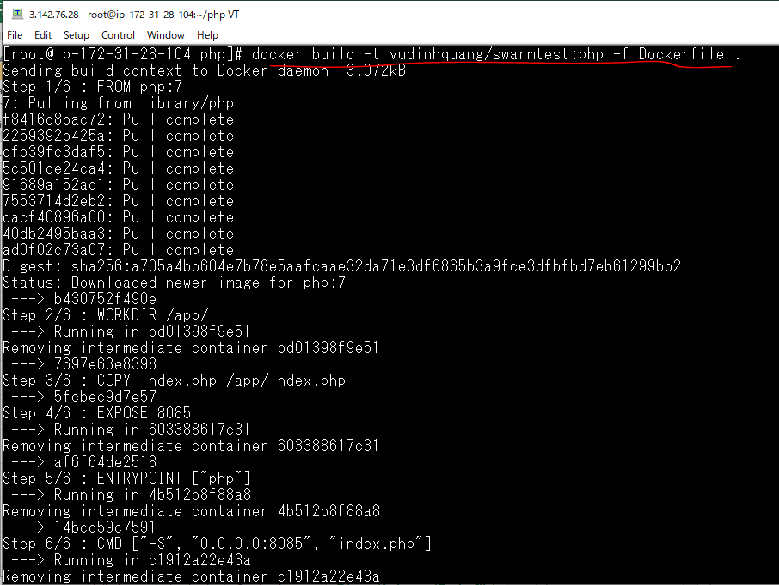

Run to test created image
 | docker run -it --rm vudinhquang/swarmtest:php

Push to dockerhub
 | docker push vudinhquang/swarmtest:php
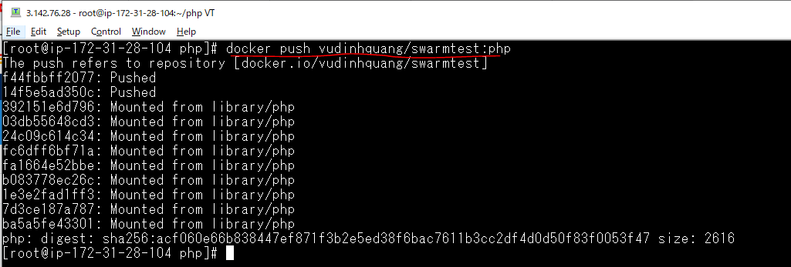

Check pushed on dockerhub

Open Port 8085 on vps1,2,3 host
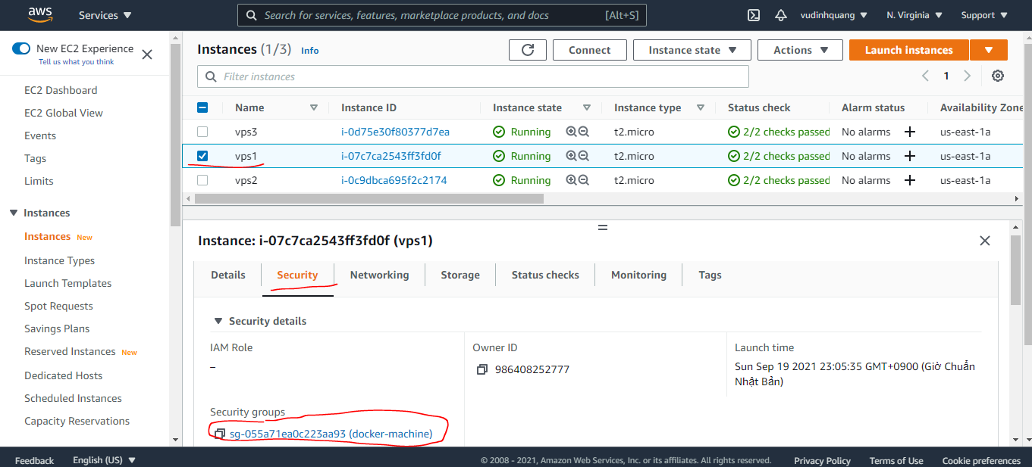

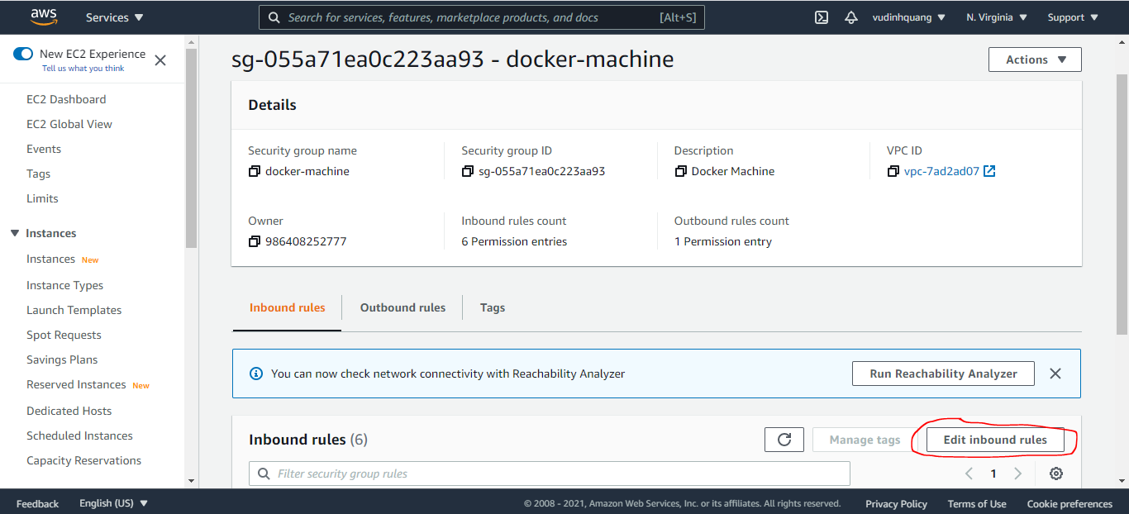

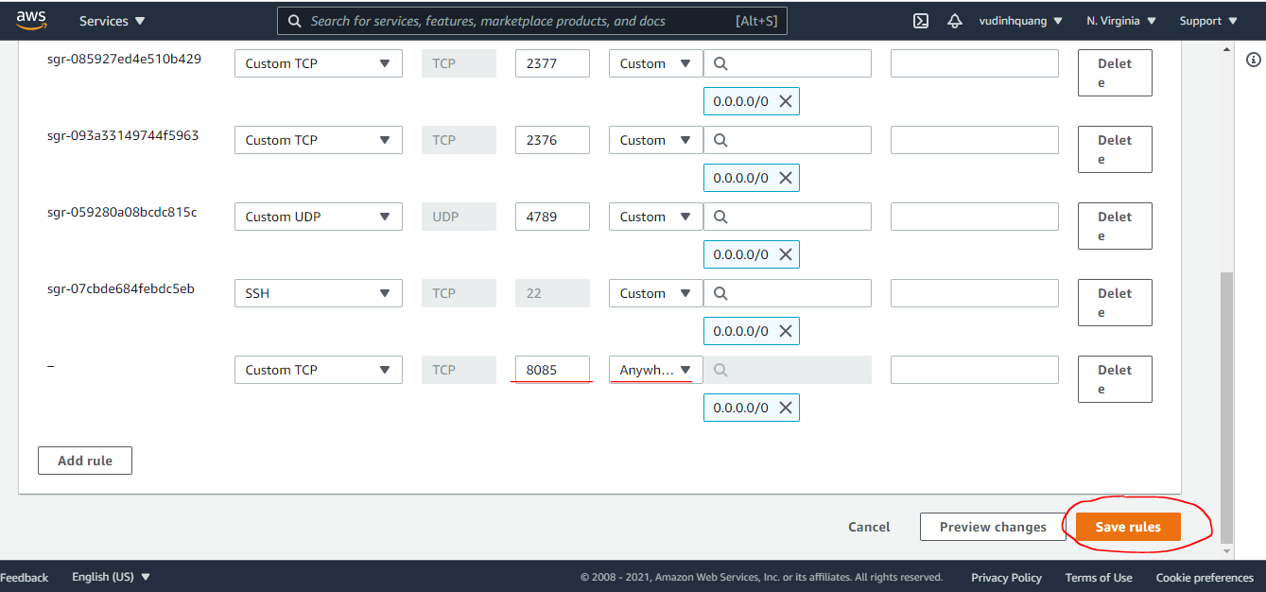

Run service DockerSwarm by vps1
Login docker on vps1
 | docker login

Pull các image trên github về
 | sudo docker pull vudinhquang/swarmtest:node
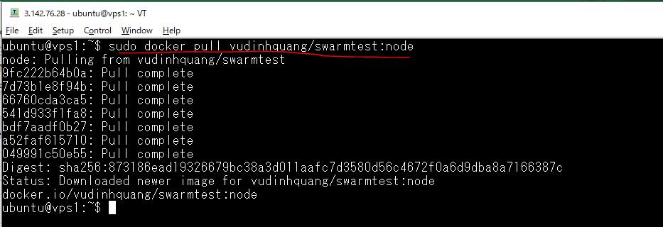

 | sudo docker pull vudinhquang/swarmtest:php
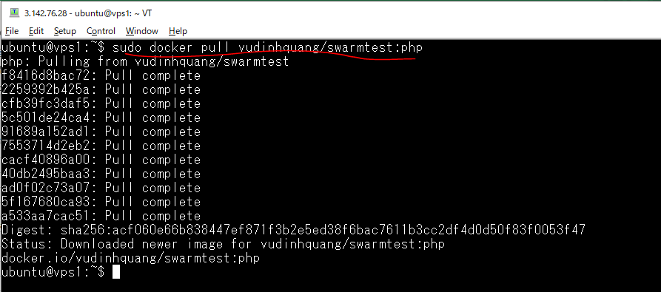

Check list image pulled
 | sudo docker image ls

Create Service on Swarm
 | sudo docker service create --replicas 5 -p 8085:8085 --name testservice vudinhquang/swarmtest:node

 |  | --replicas 5: Sẽ tạo 5 container trên Swarm(vps1, vps2, vps3)

List các service đang chạy trong Swarm
 | sudo docker service ls

Kiểm tra các container đang chạy ở trong service
 | sudo docker service ps testservice

List container on vps1

List container on vps2

List container on vps3

Check by access browser and reload will get 5 container id
 | vps1 host public IP: 34.235.166.222

 |  | vps2's container ID: ce77342c18a6

 | Reload

 |  | vps1's container ID: eb97098356a2

 | Reload

 |  | vps3's container ID: 068cdb354fde

 | Reload

 |  | vps2's container ID: 290514783ff3

 | Reload

 |  | vps3's container ID: 04b9114c1fb8

Kiểm tra log của service
 | sudo docker service logs testservice

Scale service
Tạo lại service
 | sudo docker service create --replicas 5 -p 8085:8085 --name testservice vudinhquang/swarmtest:node

List các container trong service
 | sudo docker service ps testservice

Scale service
 | sudo docker service scale testservice=10
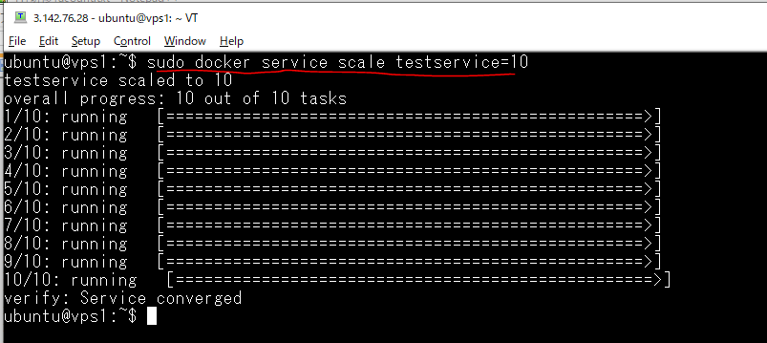

List lại các container trong service
 | sudo docker service ps testservice

List các container trong vps1 sau khi scale
 | sudo docker ps

 |  | Ban đầu có 1 container, sau khi scale thì tạo mới 3 container

List các container trong vps2 sau khi scale
 | sudo docker ps

 |  | Ban đầu có 2 container, sau khi scale thì tạo mới 1 container

List các container trong vps3 sau khi scale
 | sudo docker ps

 |  | Ban đầu có 2 container, sau khi scale thì tạo mới 1 container

Cập nhật Image cho service
Thay đổi Image
 | sudo docker service update --image=vudinhquang/swarmtest:php testservice
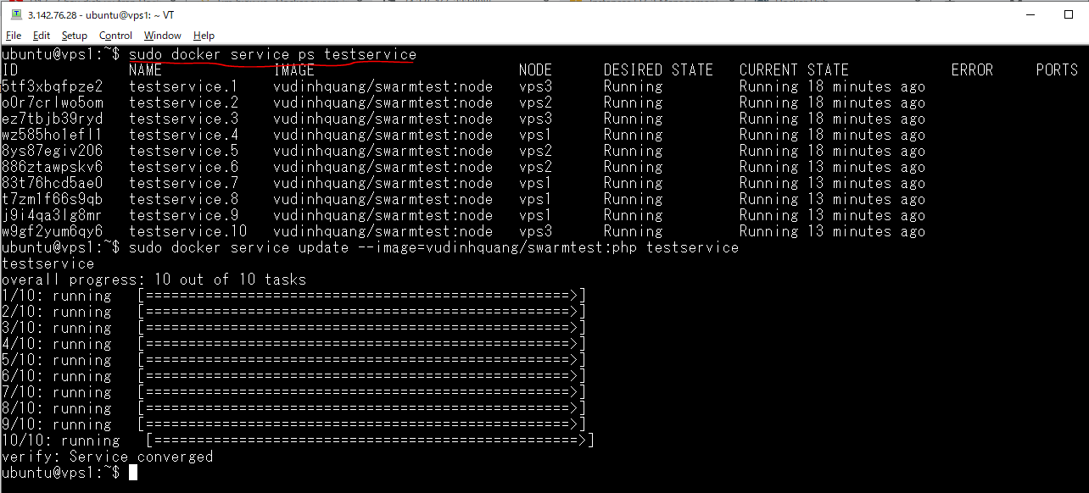

List các container trong service
 | sudo docker service ps testservice
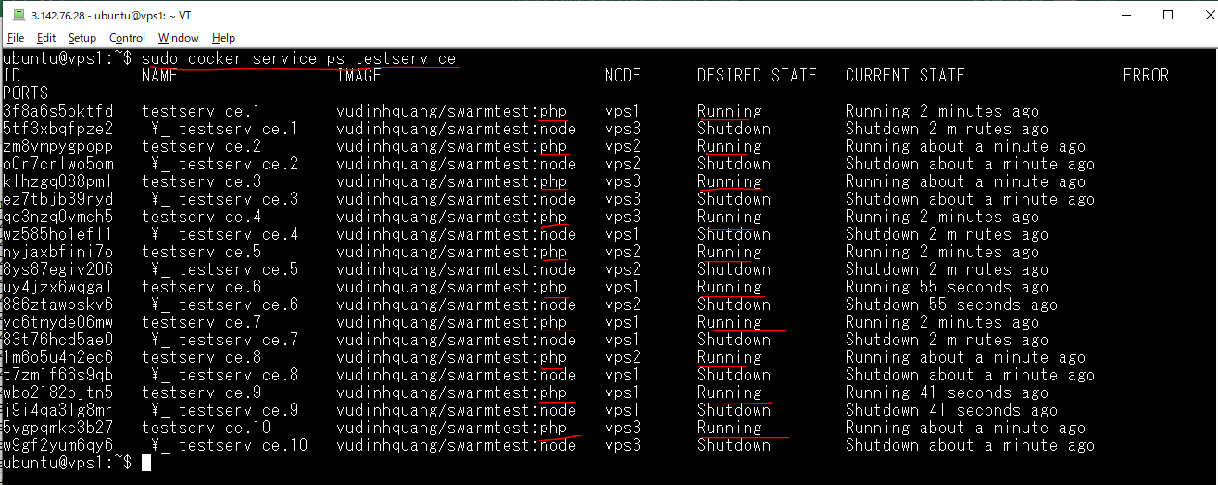

Check by access browser to confirm PHP APP is running

Cập nhật cpu, mem cho service
Thống kê các container trên vps1
 | sudo docker stats

Thống kê các container trên vps2
 | sudo docker stats

Thống kê các container trên vps3
 | sudo docker stats

Cập nhật tài nguyên CPU, MEM cho service
 | sudo docker service update --limit-cpu="0.5" --limit-memory=150MB testservice
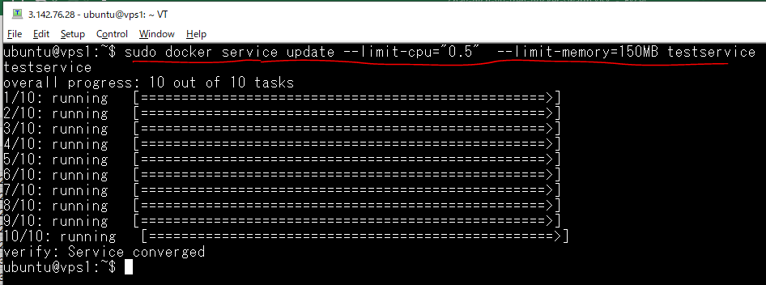

 |  | --limit-cpu="0.5" meaning 50% of 1 core CPU

Thống kê lại các container trên vps1
 | sudo docker stats

Thống kê lại các container trên vps2
 | sudo docker stats

Thống kê lại các container trên vps3
 | sudo docker stats

